สรุปภาพรวมผลการใช้จ่ายงบประมาณ
สรุปภาพรวมผลการใช้จ่ายงบประมาณ ประจำปีงบประมาณ พ.ศ. 2566
ข้อมูล ระหว่างวันที 1 ตุลาคม 2565 - 31 มีนาคม 2566
ประมาณการงบประมาณ | ผลการเบิกจ่ายจ่ายจริง | คิดเป็นร้อยละ | เป็นไปตามเป้าหมาย / ต่ำกว่าเป้าหมาย
945,000 | 573,027.95 | 60.64 | เป็นไปตามเป้าหมายที่กำหนด
ปัญหา/อุปสรรค/นวทางการแก้ไขปรับปรุบ

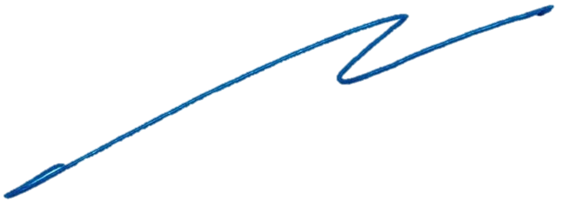

พันตำรวจเอก

 | ( กิตติพงษ์ สิมมาลี )
 | ผู้กำกับการสถานีตำรวจนครบาลศาลาแดง

